상품제안서
[국산] 클래식 컬러 텀블러 (360ml) | 상품코드: F11379

 |  |  |  |  |  |  | 02-412-0044 | www.easy1.co.kr
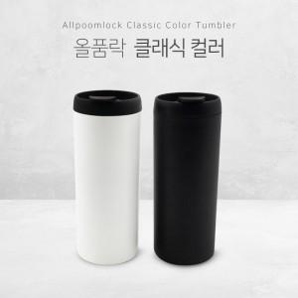

【상세/제작정보】

【인쇄/포장옵션】 | 실크, 레이저 / 포장지포장

【공급단가】 | 수량 | 100~ | 200~ | 1,000~ | 2,000~ | 4,000~
*VAT별도 | 단가 | 13,440원 | 12,960원 | 12,480원 | 12,000원 | 11,520원

【상품 URL】 | https://easy1.co.kr:443/src/goods_detail.php?gdno=11379

